Specifikacija i oznake kabela
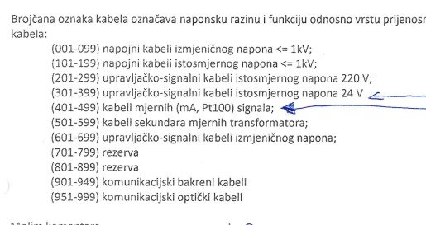
Vrsta kabela | Tip | Komentar
Energetski | N2XCH 4×16/16 mm2 | Za dovod AC
Energetski | N2XCH 4×2,5/2,5 mm2 | Izvodi AC
Energetski | N2XCH 3×2,5/2,5 mm2 | Izvodi AC
 | N2XCH 2×1,5/1,5 mm2 | Izvodi DC
Signalni | HSLCH 7×1,5 mm2 | Za primanje signala i slanje komandi | Kabel nema PE kao širm kao N2XCH, širm se zemlji zasebno
Signalni | HSLCH 3×1,5 mm2 | Za primanje signala i slanje komandi | Kabel nema PE kao širm kao N2XCH, širm se zemlji zasebno

Imenovanje kabela | IMEORMARA/WBROJ | Primjer signal izvoda -F3 iz Y BJP14 prema ventilu - YBJP14/W003

BITNO | Nikad, ali nikad u istom kabelu ne miješati naponske razine, tako se povećava šansa da nešto izgori
BITNO | Nikad ne spajati signalne kabele za digitalne signale s kabelima za analogne. Što se tiče analognih signala, spajati ih po jedan kabel po signalu

Upute za projektiranje
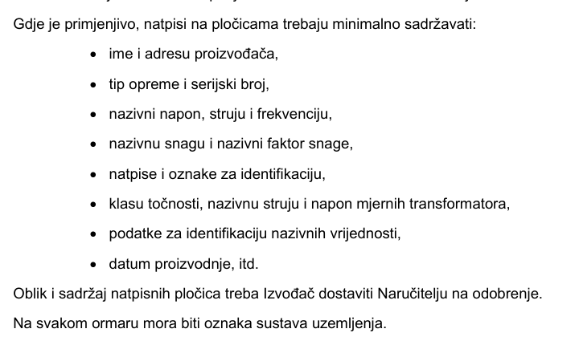
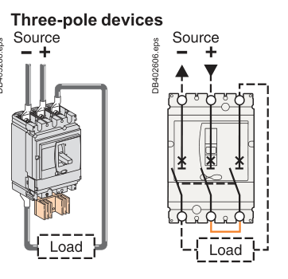
Spajanje NSX100NA na 220 VDC dovod prema slici desno

Projektni zadatak
20% slobodnog prostora na montažnoj
Na svakoj PE sabirnici u ormaru je potrebno predvidjeti rupu za 25 mm2 bakreno uže
Uzemljenje širmova na stezaljkama | Naručiti 100 WPE 4 - 1010100000
sve izvana mora doći prvo na stezaljke - to znači da špule 1K releja idu na stezaljke
žice otporne na plamen min 30 min
presjek vodiča 1,5 mm2
Kabeli s više od 7 žila moraju imati 20% rezerve
Spare žile kabela moramo spojiti na stezaljke
Upravljački i mjerni signali - napon ispod 60 V - kabeli žila 0,75 mm2
20% rezerve na svakoj stezaljki
potrebno generirati terminal diagram
BOJE ŽICA - 400/230 VAC
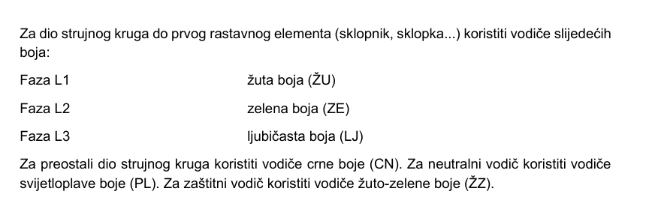

Boje ŽICA - DC - isto vrijedi za 220 VDC, 24 VDC i upravljačke - prokomentirati to s Krapinecom
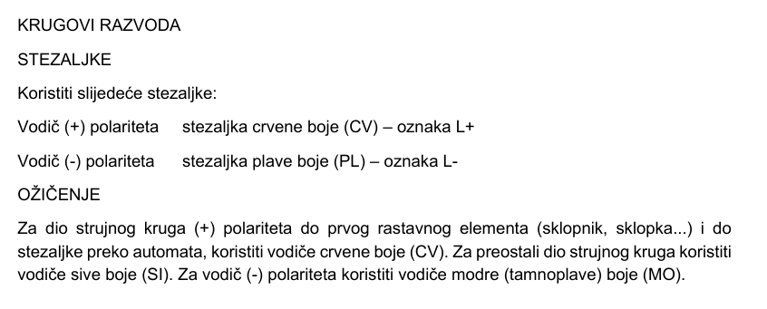

Natpisne pločice

